F1
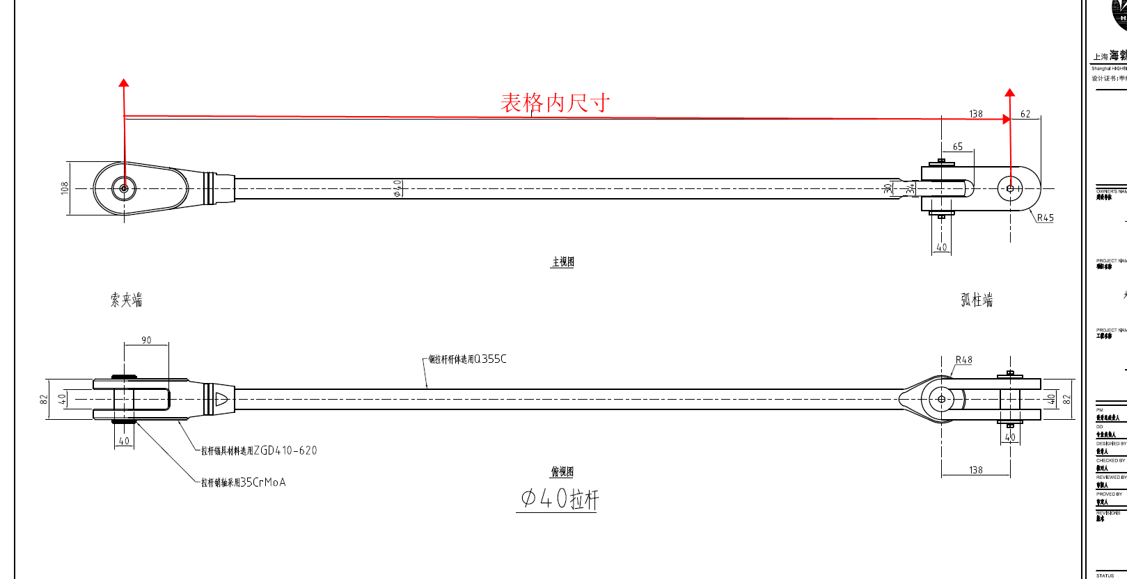
柱 行 | A19 | A18 | A17 | A16 | A15 | A14 | A13 | A12 | A11 | A10 | A8 | A7 | A5 | A3 | A2 | A1 | A60 | A59 | A58 | A57 | A56 | A55 | A54 | A53 | A52 | A51 | A50 | A49 | A48 | A47 | A46
9 |  |  |  |  |  |  |  |  | F1-LG40-11-9/985 | F1-LG40-10-9/723 | F1-LG40-8-9/964 | F1-LG40-7-9/820 | F1-LG40-5-9/795 | F1-LG40-3-9/971 | F1-LG40-2-9/828 | F1-LG40-1-9/956 | F1-LG40-60-9/1014 | F1-LG40-59-9/953 | F1-LG40-58-9/900 | F1-LG40-57-9/897 | F1-LG40-56-9/842 | F1-LG40-55-9/765 | F1-LG40-54-9/938
8 |  |  |  |  |  |  |  |  | F1-LG40-11-8/976 | F1-LG40-10-8/964 | F1-LG40-8-8/969 | F1-LG40-7-8/963 | F1-LG40-5-8/980 | F1-LG40-3-8/978 | F1-LG40-2-8/942 | F1-LG40-1-8/963 | F1-LG40-60-8/1012 | F1-LG40-59-8/975 | F1-LG40-58-8/965 | F1-LG40-57-8/1007 | F1-LG40-56-8/983 | F1-LG40-55-8/973 | F1-LG40-54-8/935
7 |  |  |  |  | F1-LG40-15-7/593 | F1-LG40-14-7/733 | F1-LG40-13-7/984 | F1-LG40-12-7/877 | F1-LG40-11-7/984 | F1-LG40-10-7/974 | F1-LG40-8-7/991 | F1-LG40-7-7/979 | F1-LG40-5-7/990 | F1-LG40-3-7/994 | F1-LG40-2-7/961 | F1-LG40-1-7/979 | F1-LG40-60-7/1031 | F1-LG40-59-7/996 | F1-LG40-58-7/992 | F1-LG40-57-7/1015 | F1-LG40-56-7/995 | F1-LG40-55-7/974 | F1-LG40-54-7/937 | F1-LG40-53-7/736 | F1-LG40-52-7/846 | F1-LG40-51-7/997 | F1-LG40-50-7/900
6 |  |  |  |  | F1-LG40-15-6/923 | F1-LG40-14-6/963 | F1-LG40-13-6/956 | F1-LG40-12-6/942 | F1-LG40-11-6/994 | F1-LG40-10-6/983 | F1-LG40-8-6/1009 | F1-LG40-7-6/992 | F1-LG40-5-6/997 | F1-LG40-3-6/1007 | F1-LG40-2-6/977 | F1-LG40-1-6/983 | F1-LG40-60-6/1040 | F1-LG40-59-6/1010 | F1-LG40-58-6/1000 | F1-LG40-57-6/1015 | F1-LG40-56-6/1007 | F1-LG40-55-6/979 | F1-LG40-54-6/949 | F1-LG40-53-6/992 | F1-LG40-52-6/975 | F1-LG40-51-6/982 | F1-LG40-50-6/890
5 | F1-LG40-19-5/535 | F1-LG40-18-5/939 | F1-LG40-17-5/610 | F1-LG40-16-5/758 | F1-LG40-15-5/926 | F1-LG40-14-5/962 | F1-LG40-13-5/951 | F1-LG40-12-5/963 | F1-LG40-11-5/1002 | F1-LG40-10-5/989 | F1-LG40-8-5/1020 | F1-LG40-7-5/997 | F1-LG40-5-5/995 | F1-LG40-3-5/1011 | F1-LG40-2-5/983 | F1-LG40-1-5/984 | F1-LG40-60-5/1041 | F1-LG40-59-5/1018 | F1-LG40-58-5/1011 | F1-LG40-57-5/1013 | F1-LG40-56-5/1011 | F1-LG40-55-5/981 | F1-LG40-54-5/950 | F1-LG40-53-5/1001 | F1-LG40-52-5/972 | F1-LG40-51-5/981 | F1-LG40-50-5/899 | F1-LG40-49-5/851 | F1-LG40-48-5/947 | F1-LG40-47-5/624 | F1-LG40-46-5/634
4 | F1-LG40-19-4/937 | F1-LG40-18-4/931 | F1-LG40-17-4/932 | F1-LG40-16-4/954 | F1-LG40-15-4/932 | F1-LG40-14-4/962 | F1-LG40-13-4/947 | F1-LG40-12-4/969 | F1-LG40-11-4/1007 | F1-LG40-10-4/993 | F1-LG40-8-4/1016 | F1-LG40-7-4/998 | F1-LG40-5-4/992 | F1-LG40-3-4/1011 | F1-LG40-2-4/985 | F1-LG40-1-4/984 | F1-LG40-60-4/1027 | F1-LG40-59-4/1010 | F1-LG40-58-4/1005 | F1-LG40-57-4/1010 | F1-LG40-56-4/1000 | F1-LG40-55-4/979 | F1-LG40-54-4/953 | F1-LG40-53-4/1005 | F1-LG40-52-4/973 | F1-LG40-51-4/978 | F1-LG40-50-4/907 | F1-LG40-49-4/946 | F1-LG40-48-4/934 | F1-LG40-47-4/938 | F1-LG40-46-4/914
3 | F1-LG40-19-3/938 | F1-LG40-18-3/936 | F1-LG40-17-3/938 | F1-LG40-16-3/954 | F1-LG40-15-3/934 | F1-LG40-14-3/960 | F1-LG40-13-3/948 | F1-LG40-12-3/977 | F1-LG40-11-3/1000 | F1-LG40-10-3/986 | F1-LG40-8-3/997 | F1-LG40-7-3/991 | F1-LG40-5-3/975 | F1-LG40-3-3/994 | F1-LG40-2-3/972 | F1-LG40-1-3/976 | F1-LG40-60-3/1005 | F1-LG40-59-3/994 | F1-LG40-58-3/993 | F1-LG40-57-3/997 | F1-LG40-56-3/988 | F1-LG40-55-3/977 | F1-LG40-54-3/955 | F1-LG40-53-3/996 | F1-LG40-52-3/968 | F1-LG40-51-3/973 | F1-LG40-50-3/913 | F1-LG40-49-3/940 | F1-LG40-48-3/939 | F1-LG40-47-3/939 | F1-LG40-46-3/921
2 | F1-LG40-19-2/950 | F1-LG40-18-2/950 | F1-LG40-17-2/948 | F1-LG40-16-2/959 | F1-LG40-15-2/943 | F1-LG40-14-2/965 | F1-LG40-13-2/953 | F1-LG40-12-2/978 | F1-LG40-11-2/995 | F1-LG40-10-2/979 | F1-LG40-8-2/985 | F1-LG40-7-2/988 | F1-LG40-5-2/965 | F1-LG40-3-2/984 | F1-LG40-2-2/965 | F1-LG40-1-2/972 | F1-LG40-60-2/988 | F1-LG40-59-2/980 | F1-LG40-58-2/986 | F1-LG40-57-2/995 | F1-LG40-56-2/980 | F1-LG40-55-2/975 | F1-LG40-54-2/959 | F1-LG40-53-2/993 | F1-LG40-52-2/967 | F1-LG40-51-2/972 | F1-LG40-50-2/923 | F1-LG40-49-2/933 | F1-LG40-48-2/947 | F1-LG40-47-2/944 | F1-LG40-46-2/935
1 | F1-LG40-19-1/963 | F1-LG40-18-1/911 | F1-LG40-17-1/895 | F1-LG40-16-1/930 | F1-LG40-15-1/899 | F1-LG40-14-1/919 | F1-LG40-13-1/944 | F1-LG40-12-1/931 | F1-LG40-11-1/907 | F1-LG40-10-1/997 | F1-LG40-8-1/915 | F1-LG40-7-1/902 | F1-LG40-5-1/974 | F1-LG40-3-1/915 | F1-LG40-2-1/900 | F1-LG40-1-1/907 | F1-LG40-60-1/912 | F1-LG40-59-1/985 | F1-LG40-58-1/845 | F1-LG40-57-1/934 | F1-LG40-56-1/958 | F1-LG40-55-1/910 | F1-LG40-54-1/984 | F1-LG40-53-1/959 | F1-LG40-52-1/916 | F1-LG40-51-1/1001 | F1-LG40-50-1/870 | F1-LG40-49-1/892 | F1-LG40-48-1/973 | F1-LG40-47-1/894 | F1-LG40-46-1/971

